工作表1
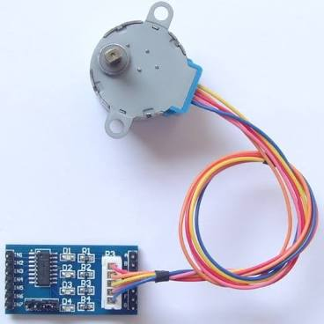
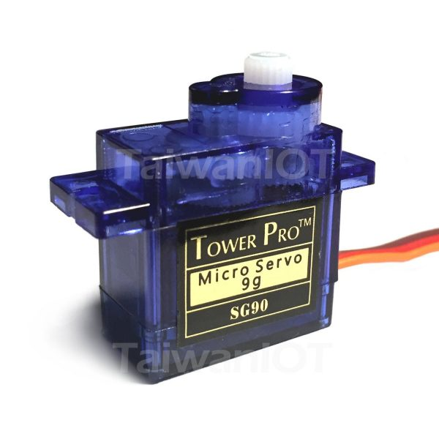
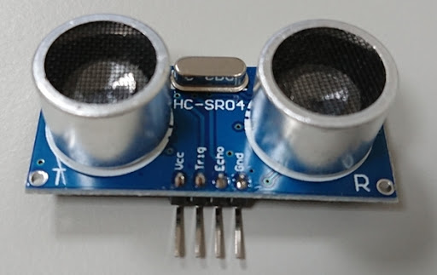
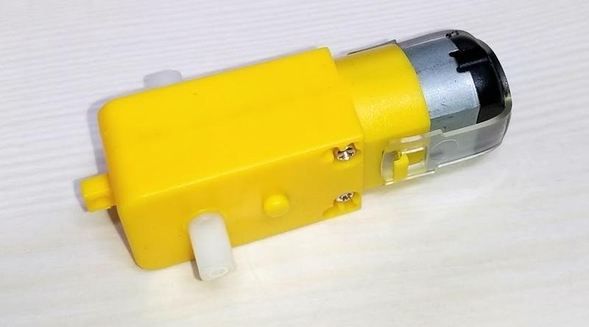
元件名稱 | 數量

按鈕 | 至少3個
微動開關 | 至少1個
電阻 10K Ω | 若干

電阻 220 Ω | 若干
可調電阻10K | 至少1個

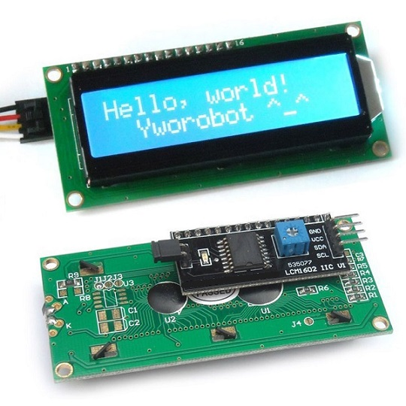
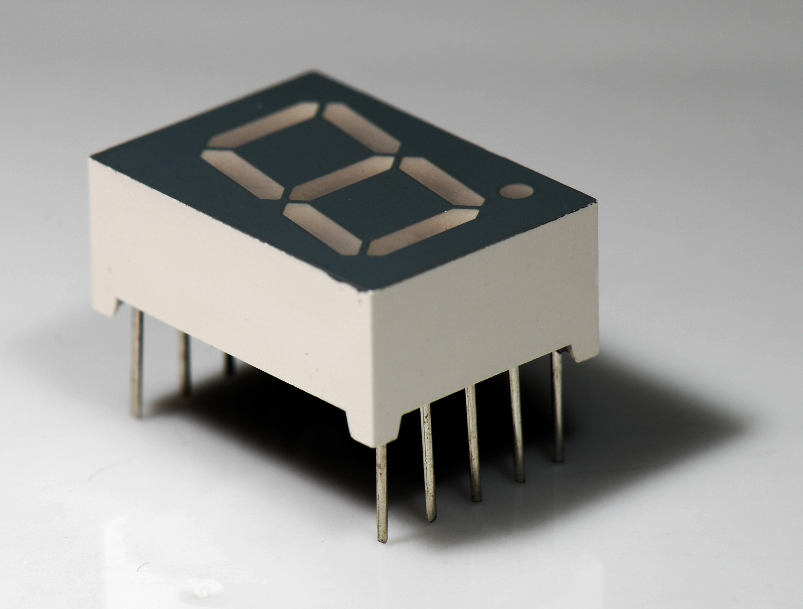
七段顯示器（共陰共陽皆可,建議共陰） | 至少2個
16X2LCD（背面自帶控制介面） | 至少1個

減速馬達 | 至少1個
超音波測距模組 | 至少1個
步進馬達28BYJ-48 + UNL2003驅動板 | 至少1個
SG90舵機 | 至少1個

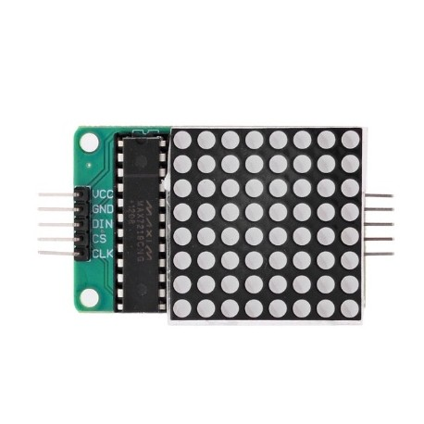
杜邦線 | 公公、公母若干
麵包板 | 至少1個
110V家用電線及插頭 | 至少1公尺

